1
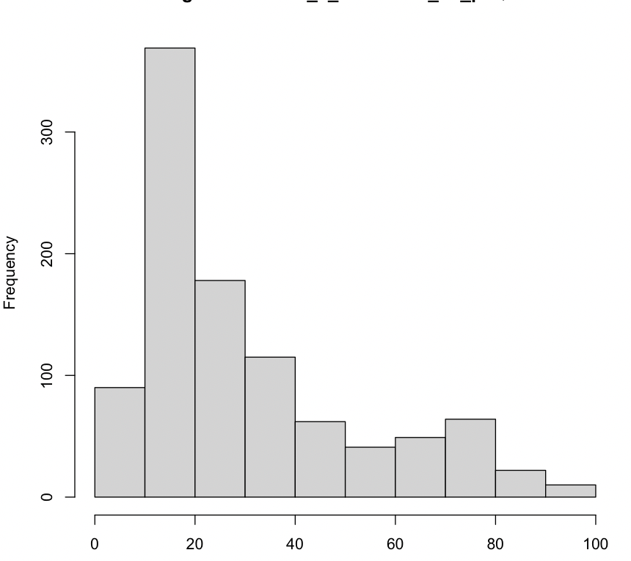
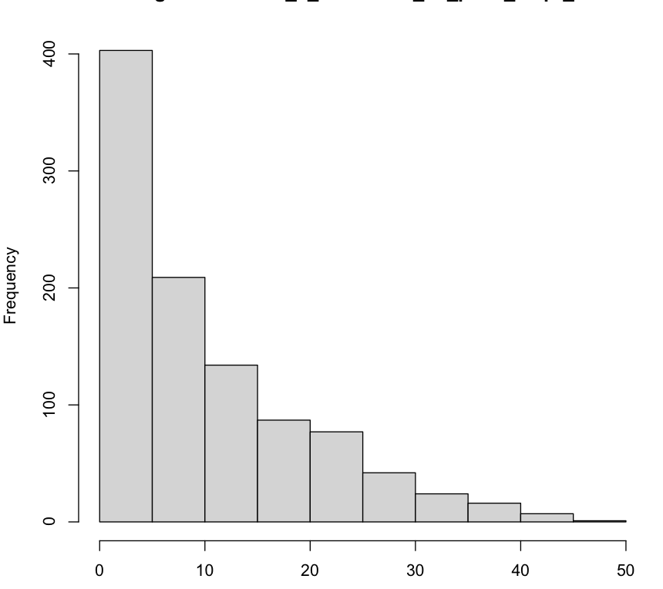
A planilha DEMO traz informações de 1.000 respondentes quanto à sua idade em anos,
o seu estado civil (1- casado , 0- não casado), quanto tempo (em anos) vive no endereço atual,
sua renda anual (em milhares de reais), o preço do carro principal (em milhares de reais),
sua escolaridade (1- primeiro grau, 2- segundo grau, 3- terceiro grau, 4- Pós graduação especialização,
5- mestrado/doutorado), quanto tempo, em anos, está no emprego atual (t_emp_atual),
se é (1) ou não (0) aposentado, o sexo (m- masc e f- femin) e sua satisfação
no trabalho (de 1- Nada satisfeito a 5- Muito satisfeito).

a) Classifique cada variável em ESCALAR, ORDINAL ou NOMINAL
b) Represente as variáveis categóricas graficamente para resumir as informações da melhor maneira possível
c) Para as variáveis escalares faça um resumo de todas as medidas estudadas (média, mediana, desvio-padrão, etc)
d) Examine a possibilidade das variáveis possuirem distribuição normal de probabilidades

RESPOSTAS
a)
Escalares: idade; quanto tempo vive no endereço atual; renda anual; preço do carro; tempo no emprego atual.

Ordinais: escolaridade; satisfação no trabalho.

Nominais: estado civil; aposentado; sexo.

b)
 | solteiro | 489 |  |  |  |  |  | nada satisfeito | 166 | não aposentado | 962
 | casado | 511 |  |  |  |  |  | pouco satisfeito | 204 | aposentado | 38
 |  |  |  |  |  |  |  | neutro | 226
Estado civil
1 | 1
Aposentados
 |  |  |  |  |  |  |  | satisfeito | 222
 |  |  |  |  |  |  |  | muito satifeito | 182
Satisfação no trabalho

 | feminino | 471 |  |  |  |  |  | 1o grau | 236
 | masculino | 529 |  |  |  |  |  | 2o grau | 286
 |  |  |  |  |  |  |  | 3o grau | 217
Sexo
 |  |  |  |  |  |  |  | Pós-graduação especialização | 200
 |  |  |  |  |  |  |  | Pós-graduação mestrado/doutorado | 61
Escolaridade

c)

idade |  |  | endereco |  | renda |  | carro

Média | 41.42 |  | Média | 11.382 | Média | 72.911 | Média | 30.3036
Erro-padrão | 0.38607078 |  | Erro-padrão | 0.30558707345 | Erro-padrão | 2.9539954584 | Erro-padrão | 0.6967422887
Mediana | 41 |  | Mediana | 9 | Mediana | 43 | Mediana | 21.6
Moda | 42 |  | Moda | 0 | Moda | 28 | Moda | 13.1
Desvio-padrão | 12.2086302 |  | Desvio-padrão | 9.6635117561 | Desvio-padrão | 93.413538463 | Desvio-padrão | 22.032925744
Variância da amostra | 149.050651 |  | Variância da amostra | 93.383459459 | Variância da amostra | 8726.0891682 | Variância da amostra | 485.44981686
Curtose | -0.6879103 |  | Curtose | 0.47830055383 | Curtose | 46.386669699 | Curtose | 0.34139433824
Assimetria | 0.26120006 |  | Assimetria | 0.98940221692 | Assimetria | 5.5106325845 | Assimetria | 1.1756330896
Intervalo | 59 |  | Intervalo | 50 | Intervalo | 1107 | Intervalo | 94.4
Mínimo | 18 |  | Mínimo | 0 | Mínimo | 9 | Mínimo | 4.4
Máximo | 77 |  | Máximo | 50 | Máximo | 1116 | Máximo | 98.8
Soma | 41420 |  | Soma | 11382 | Soma | 72911 | Soma | 30303.6
Contagem | 1000 |  | Contagem | 1000 | Contagem | 1000 | Contagem | 1000
Maior(1) | 77 |  | Maior(1) | 50 | Nível de confiança(95,0%) | 5.796747764 | Nível de confiança(95,0%) | 1.3672462808
Menor(1) | 18 |  | Menor(1) | 0
Nível de confiança(95,0%) | 0.75760271 |  | Nível de confiança(95,0%) | 0.59966618422

d)
 | Teste de Kolmogorov-Smirnov para atestar a normaidade

 | Os p-valores das quatro variáveis foram inferiores a 0,05, portanto, rejeita-se a a hipótese nula de que há normalidade das distribuições

Variável Idade |  |  |  |  |  |  |  |  | Variável Endereço

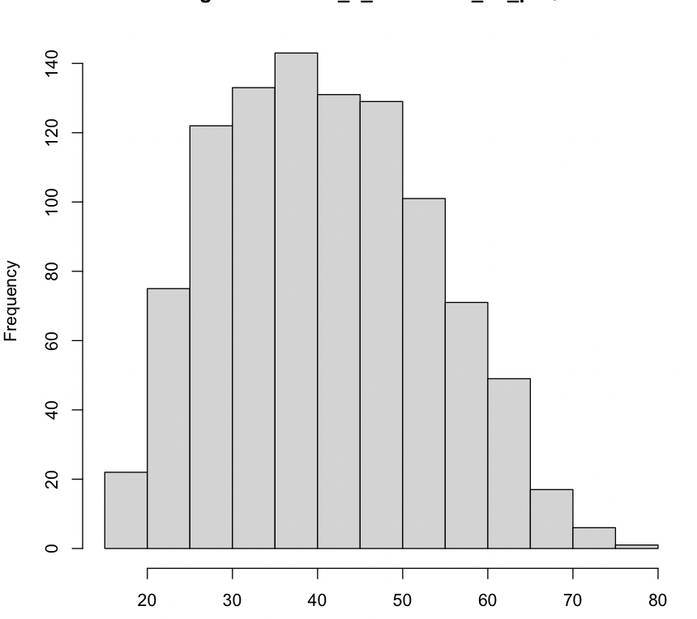
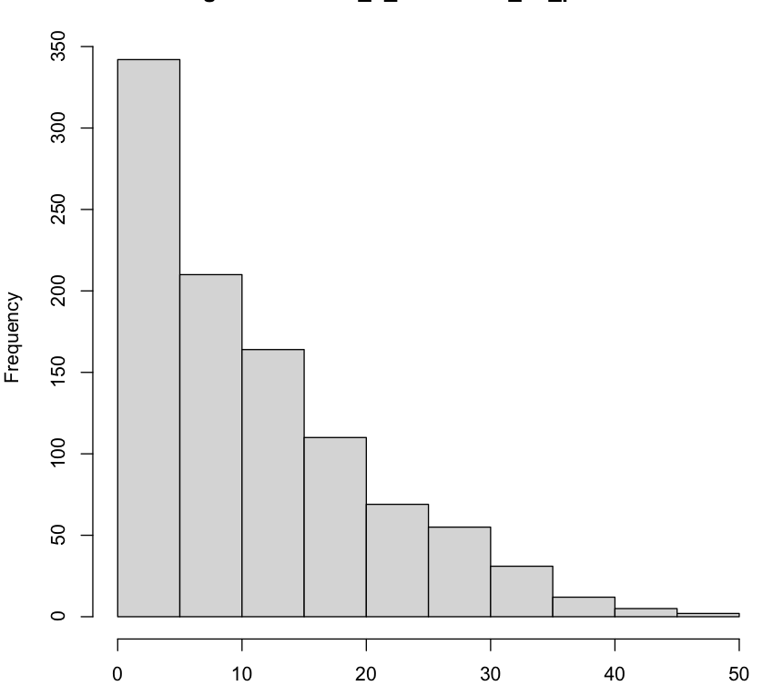

Variável Carro |  |  |  |  |  |  |  |  | Variável tempo de emprego

5
Uma pesquisa realizada entre instituições financeiras da América Latina
apresentou os resultados descritos na tabela abaixo. Você diria que existe
associação entre o tempo de atuação e o número de clientes?
a) Construa o diagrama de dispersão dos dados.
b) Calcule a covariância e o coeficiente de correlação.

 |  |  |  | a)
 |  | X | Y
 | Instituição | Tempo de atuação (em anos) | Número de clientes (em milhares)
 | A | 25 | 102
 | B | 32 | 121
 | C | 28 | 80
 | D | 53 | 181
 | E | 44 | 132

 |  |  |  | b)
 |  |  |  |  | Covariância: | 328.12
 |  |  |  |  | Coef. de correlação: | 92.08%

 |  |  |  |  | Como há uma correlação de 92,08% entre as variáveis Tempo de atuação e Número de clientes,
 |  |  |  |  | conclui-se que existe associação entre essas duas variáveis

